G-1
画面レイアウト定義
共通情報 | システム名 | コーデクラウド |  |  |  |  |  | 作成者 | 井上
 | 工程名 | システム設計 |  |  |  |  |  | 作成日付 | 2023-04-27
 | ドキュメント名 | コーデクラウド 画面設計書 |  |  |  |  |  | バージョン | var.1.0
書誌情報 | 書誌名 | コーデクラウド 画面レイアウト |  |  |  |  |  | 更新者
 | 画面ID | G-1 | 画面の名称 | ログイン画面 |  |  |  | 更新日付
 | 概要 | ログインしてホーム画面に遷移する画面。
レイアウト図 |  |  |  |  | 識別ID | ラベル | 画面部品の種類 | 表示範囲 | 画面部品の説明
 |  |  |  |  | 1 | - | テキスト（メール） | - | メールアドレスを入力する
 |  |  |  |  | 2 | - | テキスト（パスワード） | - | パスワードを入力する
 |  |  |  |  | 3 | ログイン | ボタン | - | メールアドレスとパスワードがあっていればログインしホーム画面に遷移
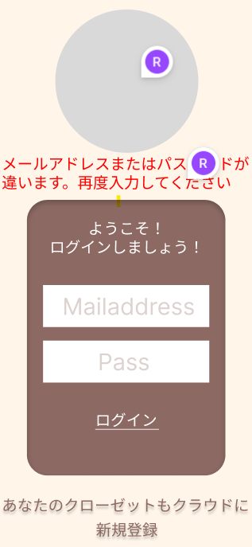
 |  |  |  |  | 4 | 会員登録 | ボタン | - | 会員登録フォームに遷移
 |  |  |  |  | 5 | エラーメッセージ | メールアドレス、パスワードが間違っています。 | - | エラーを表示

⑤

①

②
 |  |  |  |  | 操作手順

 |  |  |  |  | 1 | メールアドレスとパスワードを入力しログインする

③
 |  |  |  |  | 2 | ログイン時に保存されている情報と相違があった場合、
 |  |  |  |  |  | エラーメッセージを表示する

④

G1-2
画面レイアウト定義
共通情報 | システム名 | コーデクラウド |  |  |  |  |  | 作成者 | 井上
 | 工程名 | システム設計 |  |  |  |  |  | 作成日付 | 2023-04-27
 | ドキュメント名 | コーデクラウド 画面設計書 |  |  |  |  |  | バージョン | var.1.0
書誌情報 | 書誌名 | コーデクラウド 画面レイアウト |  |  |  |  |  | 更新者
 | 画面ID | G-1-2 | 画面の名称 | 新規登録画面 |  |  |  | 更新日付
 | 概要 | 新規登録してログイン画面に遷移する画面。
レイアウト図 |  |  |  |  | 識別ID | ラベル | 画面部品の種類 | 表示範囲 | 画面部品の説明
 |  |  |  |  | 1 | - | テキスト（ユーザー名） | - | ユーザーネームを入力する
 |  |  |  |  | 2 | - | テキスト（パスワード） | - | メールアドレスを入力する
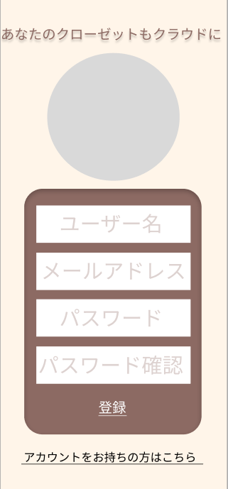
 |  |  |  |  | 3 | - | テキスト（パスワード） | - | パスワードを入力する
 |  |  |  |  | 4 | - | テキスト（パスワード確認） | - | パスワード確認のため入力する
 |  |  |  |  | 5 | 会員登録 | ボタン | - | エラーを表示
 |  |  |  |  | 6 | ログイン | ボタン | - | ログイン画面に移動する

①

②

 |  |  |  |  | 操作手順
③
 |  |  |  |  | 1 | ユーザー名とメールアドレスとパスワードを入力しログインする

④
 |  |  |  |  | 2 | アカウントを持っている人はボタンを押してログイン画面
 |  |  |  |  |  | に行く

⑤

⑥

